Formatação de Células
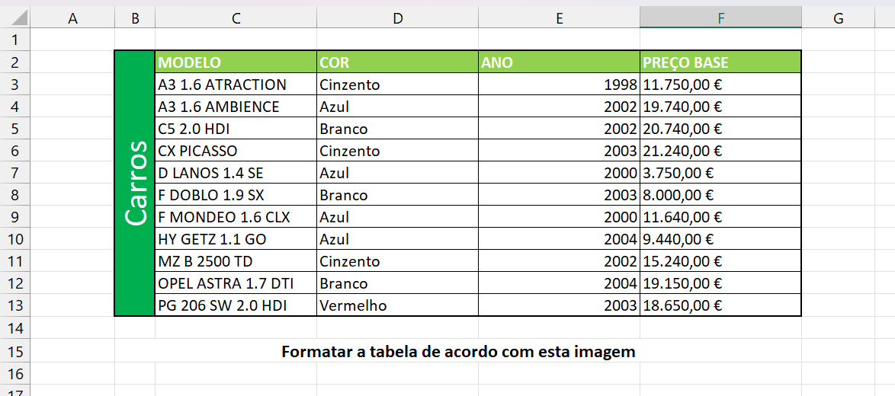
MODELO | COR | ANO | PREÇO BASE
A3 1.6 ATRACTION | Cinzento | 1998 | 11.750,00 €
A3 1.6 AMBIENCE | Azul | 2002 | 19.740,00 €
C5 2.0 HDI | Branco | 2002 | 20.740,00 €
CX PICASSO | Cinzento | 2003 | 21.240,00 €
D LANOS 1.4 SE | Azul | 2000 | 3.750,00 €
F DOBLO 1.9 SX | Branco | 2003 | 8.000,00 €
F MONDEO 1.6 CLX | Azul | 2000 | 11.640,00 €
HY GETZ 1.1 GO | Azul | 2004 | 9.440,00 €
MZ B 2500 TD | Cinzento | 2002 | 15.240,00 €
OPEL ASTRA 1.7 DTI | Branco | 2004 | 19.150,00 €
PG 206 SW 2.0 HDI | Vermelho | 2003 | 18.650,00 €

